Sheet1
https://docs.microsoft.com/en-us/windows/uwp/app-resources/localize-strings-ui-manifest
https://www.guruumeditation.net/dynamically-change-the-language-of-a-universal-app/

Khi runtime app sẽ tìm các resource file,folder có định danh ngôn ngữ tương ứng.
Ví dụ: Strings/En-us/resource <=> resource.lang-en-us
Hai resource này ở 2 folder khác nhau tuy nhiên định danh ngôn ngữ là en-us nên sẽ coi là 1 resource ,do đó sẽ không thể đặt trùng tên key được.

Trường hợp một ứng dụng tôi tạo ra đã thay đổi ngôn ngữ khi tôi triển khai từ vs, nhưng không phải khi tải xuống từ store.
Vấn đề là, trong quá trình tạo gói Store, tôi đã để lại giá trị "Generate App bundle" as "always" or "if needed".
Để làm cho nó hoạt động, chúng ta phải đặt "Generate App bundle" as "never".

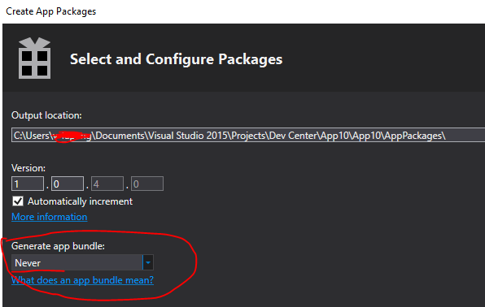

Because otherwise, it will create a bundle. It means that he will cut your application into different parts to optimize the download. Only the parts that are relevant for the devices will be downloaded. For example, if there are the assets in different resolution, it will only download the ones that are suitable for the device. Same thing for languages, it will only download the resources file relevant to the language of the device. So if you try to change language, it will fall still fall back on the same base language, because others are not installed.

